双色球
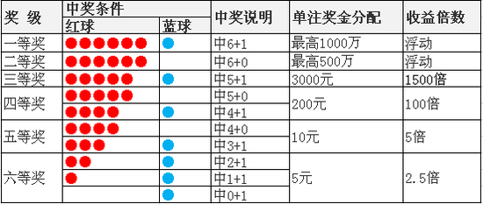
一等奖：当奖池资金低于1亿元时，奖金总额为当期高奖级奖金的75%与奖池中累积的资金之和，单注奖金按注均分，单注最高限额封顶500万元。当奖池资金高于1亿元（含）时，奖金总额包括两部分，一部分为当期高奖级奖金的55%与奖池中累积的资金之和，单注奖金按注均分，单注最高限额封顶500万元；另一部分为当期高奖级奖金的20%，单注奖金按注均分，单注最高限额封顶500万元。 | 双色球由中福彩中心统一开奖，每周二、四、日开奖。
二等奖：奖金总额为当期高奖级奖金的25%，单注奖金按注均分，单注最高限额封顶500万元。
三等奖：单注奖金固定为3000元。
四等奖：单注奖金固定为200元。
五等奖：单注奖金固定为10元。
六等奖：单注奖金固定为5元。

